Общее по сайту
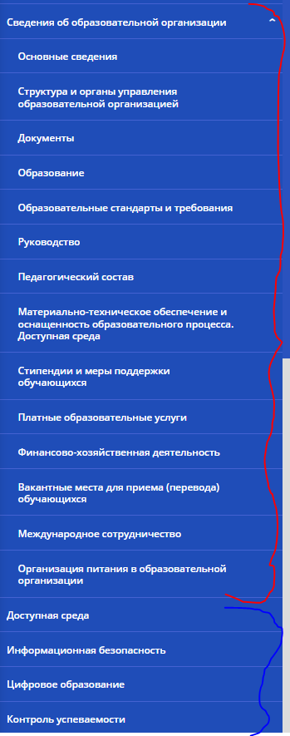
Обязательный раздел
Обязательные подразделы утвержденный приказом Приказ Федеральной службы по надзору в сфере образования и науки от 4 августа 2023 г. N 1493 "Об утверждении Требований к структуре официального сайта образовательной организации в информационно-телекоммуникационной сети "Интернет" и формату представления информации" | 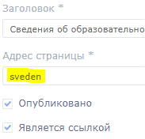 | Согласно положениям Приказа Рособрнадзора № 1493 (п. 22-24), при размещении информации на сайте в виде файлов к ним устанавливаются следующие требования:
 |  | − информация на Сайте размещается в текстовом, гипертекстовом, графическом форматах, а также в форматах инфографики, мультимедиа, электронного документа, открытых данных и базы данных;
 |  | − информация в виде текста размещается на Сайте в формате, обеспечивающем возможность поиска и копирования фрагментов текста средствами браузера (гипертекстовый формат);
Школьные разделы (по уссмотрению ОО) ГИА, ВПР, Музей итд |  | − текстовые и табличные материалы дополнительно к гипертекстовому формату размещаются на Сайте в виде файлов в формате, обеспечивающем возможность их сохранения на технических средствах пользователей (скачивание) и допускающем после сохранения возможность поиска и копирования произвольного фрагмента текста средствами соответствующей программы для просмотра (документ в электронной форме). | т.е. все документы с меткой "подписанный электронной подписью" должны быть доступны для копирования произвольного фрагмента текста (подписанный ЭП отсканированный документ не подходит)

